소득자료제출집계표(수정전)
【원천징수사무처리규정 별지 제12호 서식】 (2017.09.29.)

소 득 자 료 제 출 집 계 표
 |  |  |  |  |  |  |  |  |  |  |  |  |  |  |  |  |  |  |  |  |  |  | 사업자등록번호 CHECK
징 수 의무자 | ① | 사 업 자 등 록 번 호 |  |  |  | 3128112345 |  |  |  | ② | 법 인 등 록 번 호 |  |  |  |  | 1615110012345 |  |  |  |  |  |  | 9 | 사업자오류
 | ③ | 법 인 명(상 호) |  |  |  | 선우회계㈜ |  |  |  | ④ | 대 표 자(성 명) |  |  |  |  | 주홍선
 | ⑤ | 소 재 지(주 소) |  |  |  | 충남 천안시 오성로 103 (두정동),6층 |  |  |  | ⑥ | 전 화 번 호 |  |  |  |  | 041-567-6764 |  |  |  |  |  |  | 7 | 법인오류
제 출 내 용
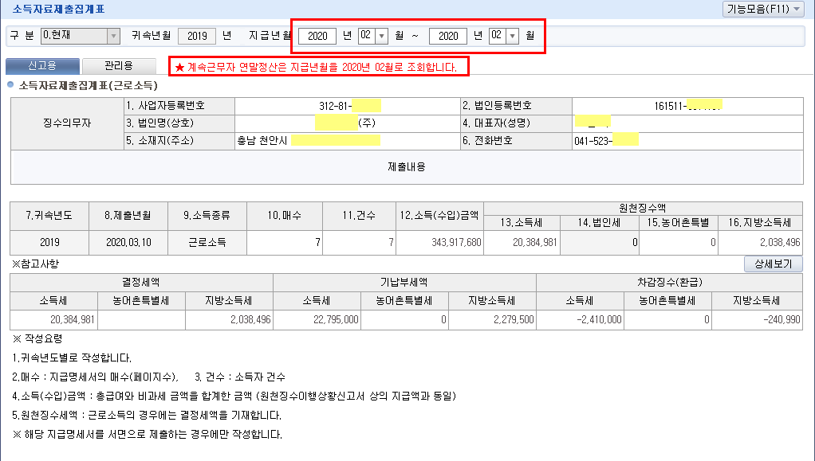
⑦ 귀속연도 | ⑧ 제출년월일 |  |  | ⑨ 소득종류 |  | ⑩ 매 수 |  | ⑪ 건 수 | ⑫ 소득(수입)금액 |  | 원 천 징 수 세 액 (계속근로자-연말-결정세액)
 |  |  |  |  |  |  |  |  |  |  | ⑬ 소 득 세 |  |  |  | ⑭ 법 인 세 |  |  | ⑮농어촌특별세 |  |  | 지방소득세
2020 | 2021-03-10 |  |  | 근로소득 |  | 37 |  | 37 | 2,057,993,712 |  | 99,408,243 |  |  |  |  |  |  |  |  |  | 9,940,811

※참고사항
결정세액 |  |  |  |  |  |  | 기납부세액 |  |  |  |  |  |  | 차감징수(환급)
소득세 |  | 농어촌특별세 |  |  | 지방소득세 |  | 소득세 |  | 농어촌특별세 | 지방소득세 |  |  |  | 소득세 |  |  | 농어촌특별세 |  |  | 지방소득세
99,408,243 |  | - |  |  | 9,940,811 |  | 98,468,507 |  | - | 9,846,798 |  |  |  | 939,690 |  |  | 0 |  |  | 93,990

위 소득자료제출집계표의 제출내용을 제출합니다.

2021-03-10

 |  |  |  |  |  |  |  |  |  |  |  | 징수(보고)의무자 | 선우회계㈜ |  |  |  |  |  | (서명 또는 인)

천안 |  |  | 세무서장 귀하

작성요령
 | 1. 귀속연도별 이자소득, 배당소득, 근로소득, 기타소득(거주자), 사업소득(거주자), 사업연말, 비거주자의 사업․기타소득, 퇴직소득,
 | 연금소득 등으로 구분하여 별지작성
 | 2. 매수 : 지급명세서의 매수(페이지 수)
 | 3. 건수 : 소득자 건수(명세서의 경우 라인 건수)
 | 4. 소득(수입)금액 : 총급여와 비과세 금액을 합계한 금액(원천징수이행상황신고서 상의 지급액과 동앨)
 | - 사업․기타소득의 경우 “소액부징수”를 제외함
 | 5. 원천징수세액 : 근로․사업연말․연금소득․퇴직소득은 결정세액을 기재하고 이자․배당․사업․기타소득의 경우에는 원천징수세액을 기재합니다.

 | ※ 해당 지급명세서를 서면으로 제출하는 경우에만 작성합니다.

 |  |  |  |  |  |  |  |  |  |  |  |  |  |  |  |  |  |  |  |  |  | 197㎜×210㎜ (백상지 60g/㎡)

소득자료제출집계표 (수정후) - 세무서제출용
【원천징수사무처리규정 별지 제12호 서식】 (2017.09.29.) |  |  |  |  |  |  |  |  |  |  |  |  |  |  |  | 소득처분 - 인정상여

소 득 자 료 제 출 집 계 표 |  |  |  |  |  |  |  |  |  |  |  |  |  |  |  |  |  |  |  |  |  |  |  | 사업자등록번호 CHECK
징 수 의무자 | ① | 사 업 자 등 록 번 호 |  |  |  | 3128112345 |  |  |  |  | ② | 법 인 등 록 번 호 |  |  |  |  | 1615110012345 |  |  |  |  |  |  | 9 | 사업자오류
 | ③ | 법 인 명(상 호) |  |  |  | 선우회계㈜ |  |  |  |  | ④ | 대 표 자(성 명) |  |  |  |  | 주홍선
 | ⑤ | 소 재 지(주 소) |  |  |  | 충남 천안시 오성로 103 (두정동),6층 |  |  |  |  | ⑥ | 전 화 번 호 |  |  |  |  | 041-567-6764 |  |  |  |  |  |  | 7 | 법인오류
제 출 내 용
⑦ 귀속연도 | ⑧ 제출년월일 |  |  | ⑨ 소득종류 |  | ⑩ 매 수 |  | ⑪ 건 수 | ⑫ 소득(수입)금액 |  |  | 원 천 징 수 세 액 (계속근로자-연말-결정세액)
 |  |  |  |  |  |  |  |  |  |  |  | ⑬ 소 득 세 |  |  |  | ⑭ 법 인 세 |  |  | ⑮농어촌특별세 |  |  | 지방소득세
2020 | 2021-03-10 |  |  | 근로소득 |  | 37 |  | 37 | 2,057,993,712 |  |  | 99,408,243 |  |  |  |  |  |  |  |  |  | 9,940,811 |  | 인정상여금액 | 소득세 | 지방소득세
2020 | 2020-04-10 |  |  | 근로소득 |  | 37 |  | 37 | 2,058,504,512 |  |  | 99,583,453 |  |  |  |  |  |  |  |  |  | 9,958,341 |  | 510,800 | 175,210 | 17,530
차 액 |  |  |  |  |  | - |  | - | 510,800 |  |  | 175,210 |  |  |  |  |  |  |  |  |  | 17,530

※참고사항
결정세액 |  |  |  |  |  |  | 기납부세액 |  |  |  |  |  |  |  | 차감징수(환급)
소득세 |  | 농어촌특별세 |  |  | 지방소득세 |  | 소득세 |  | 농어촌특별세 |  | 지방소득세 |  |  |  | 소득세 |  |  | 농어촌특별세 |  |  | 지방소득세 |  |  | 추가납부세액
99,408,243 |  | - |  |  | 9,940,811 |  | 98,468,507 |  | - |  | 9,846,798 |  |  |  | 939,690 |  |  | - |  |  | 93,990 |  |  | 소득세 | 지방소득세 | 합계(부담세액)
99,583,453 |  | - |  |  | 9,958,341 |  | 98,468,507 |  | - |  | 9,846,798 |  |  |  | 1,114,940 |  |  | - |  |  | 111,550 |  |  | 175,250 | 17,560 | 192,810
위 소득자료제출집계표의 제출내용을 제출합니다.

2020-04-10

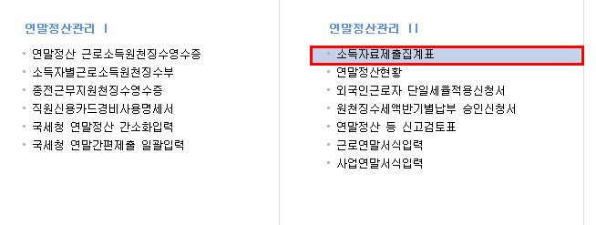
 |  |  |  |  |  |  |  |  |  |  |  |  | 징수(보고)의무자 | 선우회계㈜ |  |  |  |  |  | (서명 또는 인)

천안 |  |  | 세무서장 귀하 |  |  |  |  |  |  | 세무대리인 | : | 선우회계법인 |  |  |  | TEL | : | 041) 567-6764

 | 1. 귀속연도별 이자소득, 배당소득, 근로소득, 기타소득(거주자), 사업소득(거주자), 사업연말, 비거주자의 사업․기타소득, 퇴직소득,
 | 연금소득 등으로 구분하여 별지작성
 | 2. 매수 : 지급명세서의 매수(페이지 수)
 | 3. 건수 : 소득자 건수(명세서의 경우 라인 건수)
 | 4. 소득(수입)금액 : 총급여와 비과세 금액을 합계한 금액(원천징수이행상황신고서 상의 지급액과 동앨)
 | - 사업․기타소득의 경우 “소액부징수”를 제외함
 | 5. 원천징수세액 : 근로․사업연말․연금소득․퇴직소득은 결정세액을 기재하고 이자․배당․사업․기타소득의 경우에는 원천징수세액을 기재합니다.

 | ※ 해당 지급명세서를 서면으로 제출하는 경우에만 작성합니다.
 |  |  |  |  |  |  |  |  |  |  |  |  |  |  |  |  |  |  |  |  |  |  | 197㎜×210㎜ (백상지 60g/㎡)

